手順書
操作手順書 |  |  |  |  | 作成日時：2019/10/08-18:39:09

 | １．操作環境

 |  |  | シナリオファイル名 | C:\Users\Administrator\Desktop\動作確認手順\在庫移動伝票出力.winsnr

 | ２．操作手順

 |  | ２．１．シナリオ：シナリオ-1
 |  |  | ２．１．１．[在庫移動伝票出力]ウィンドウ |  |  | 確認日 | 結果
 |  |  | 画面 | 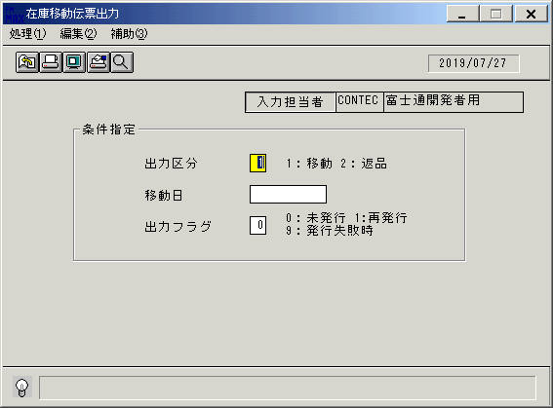
 |  |  | 操作内容 | 「在庫移動伝票出力」ウィンドウを初期表示します。

 |  |  | ２．１．２．[在庫移動伝票出力]ウィンドウ |  |  | 確認日 | 結果
 |  |  | 画面
 |  |  | 操作内容 | 「出力区分」を入力します。

 |  |  | ２．１．３．[在庫移動伝票出力]ウィンドウ |  |  | 確認日 | 結果
 |  |  | 画面 | 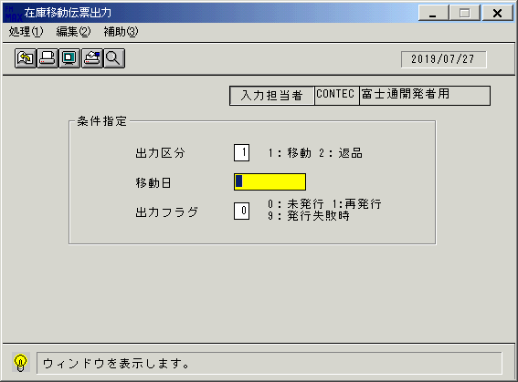
 |  |  | 操作内容 | 「移動日」を入力します。

 |  |  | ２．１．4．[在庫移動伝票出力]ウィンドウ |  |  | 確認日 | 結果
 |  |  | 画面 | 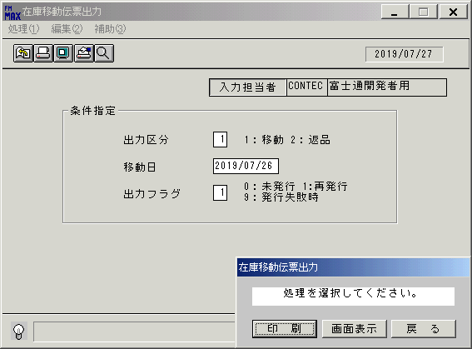
 |  |  | 操作内容 | 「出庫フラグ」を入力し、Enterキーを押します。

 |  |  | ２．１．5．[在庫移動伝票出力]ウィンドウ - [在庫移動伝票出力]ウィンドウ |  |  | 確認日 | 結果
 |  |  | 画面
 |  |  | 操作内容 | 「画面表示」をクリックします。

 |  |  | ２．１．6．[デスクトップ]ウィンドウ - [在庫移動伝票出力･ﾚﾎﾟｰﾄ]ウィンドウ |  |  | 確認日 | 結果
 |  |  | 画面 | 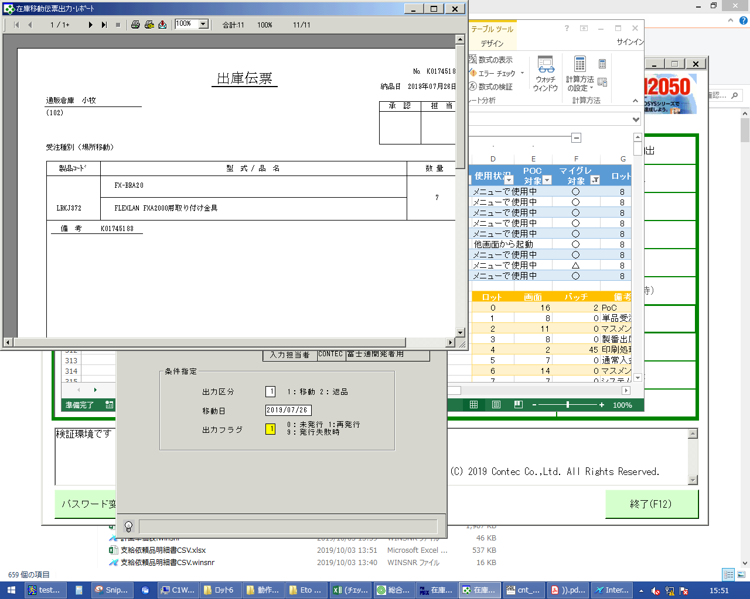
 |  |  | 操作内容 | 「在庫移動伝票出力･ﾚﾎﾟｰﾄ」ウィンドウを表示します。「×」でウィンドウを閉じます。

 |  |  | ２．１．7．[在庫移動伝票出力]ウィンドウ |  |  | 確認日 | 結果
 |  |  | 画面 | 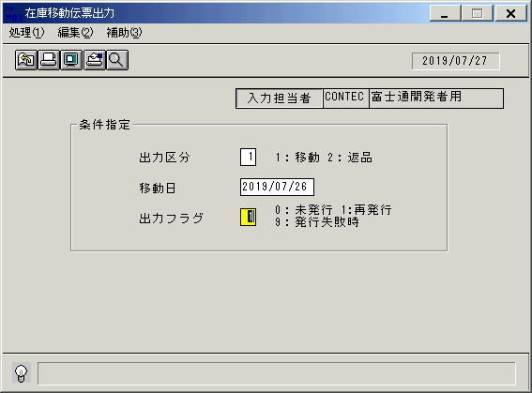
 |  |  | 操作内容 | Enterキーを押します。

 |  |  | ２．１．8．[在庫移動伝票出力]ウィンドウ - [在庫移動伝票出力]ウィンドウ |  |  | 確認日 | 結果
 |  |  | 画面
 |  |  | 操作内容 | 「印刷]をクリックし、PDFファイルを保存します。

画面レイアウト
画面レイアウト |  |  |  |  |  | 名称 |  | 在庫移動伝票 |  |  | 名称 |  |  |  |  |  | 変更履歴 | Ｖｅｒ． | 年月日 |  |  |  | 作成者 | Ｖｅｒ． |  | 年月日 | 作成者
 |  |  |  |  |  |  |  |  |  |  |  |  |  |  |  |  |  | 1.06 | 2006-09-06 |  |  |  | FJCL)齊藤
 |  |  |  |  |  | ＩＤ |  | IDOPR52 |  |  | ＩＤ |  |  |  |  |  |  | 1.07 | 2006-11-18 |  |  |  | FJCL)齊藤
 |  |  |  |  |  |  |  |  |  |  |  |  |  |  |  |  |  | 1.08 | 2007-01-30 |  |  |  | FJCL)齊藤

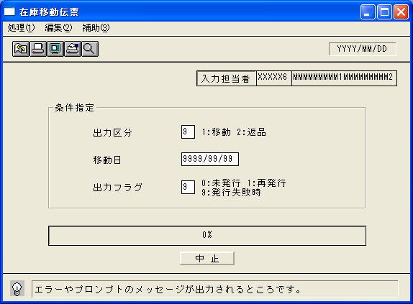
 |  |  |  |  |  |  |  |  |  |  |  | ＜利用部門＞
 |  |  |  |  |  |  |  |  |  |  |  |  | ・商品管理センター
 |  |  |  |  |  |  |  |  |  |  |  |  | ・C-EMS殿

 |  |  |  |  |  |  |  |  |  |  |  | ＜用途／目的＞
 |  |  |  |  |  |  |  |  |  |  |  |  | ・異なる場所間の在庫移動に対して、移動の伝票を発行する。
 |  |  |  |  |  |  |  |  |  |  |  |  |  | ※上部の伝票は払出倉庫側に、下部の伝票は受入倉庫側に送付する。

 |  |  |  |  |  |  |  |  |  |  |  | ＜機能＞
 |  |  |  |  |  |  |  |  |  |  |  |  | ・指定した出力条件を元に、在庫情報から該当データを取得し印刷する。

 |  |  |  |  |  |  |  |  |  |  |  |  | ・出力区分が１(移動)
 |  |  |  |  |  |  |  |  |  |  |  |  |  |  | 在庫トランの伝票取引区分種別(DKBSB)が１７６のデータを抽出する。

 |  |  |  |  |  |  |  |  |  |  |  |  | ・出力区分が２(返品)
 |  |  |  |  |  |  |  |  |  |  |  |  |  |  | 在庫トランの伝票取引区分種別(DKBSB)が１７５のデータを抽出する。

＜機能概要＞
出力方式 | 一括 |  |  |  |  |  |  |  |  |  |  | ソート条件 |  |  |  | 移動日
出力ｻｲｸﾙ | 随時 |  |  |  |  |  |  |  |  |  |  | (指定無しは 昇順)
範囲指定 |  | 項目名 | 開始 | 終了 | 単一 |  | 検索Ｗ |  | № | 備考
 | 1 | 出力区分 |  |  | ○ |  |  |  |  | 初期値 1(移動） |  | 集計 |  |  |  | なし |  |  |  | ＜その他＞
 | 2 | 移動日 |  |  | ○ |  | ○ |  | 09 | 初期値 空白(全件） |  |  |  |  |  |  |  |  |  |  | ※MDNTRA
 | 3 | 出力フラグ |  |  | ○ |  |  |  |  | 0:未発行のみ、1:再発行のみ |  |  |  |  |  |  |  |  |  |  |  | ・移動伝票番号の内容は入出庫番号がセットされている。
 | 4 |  |  |  |  |  |  |  |  | 9:発行失敗時※１ |  |  |  |  |  |  |  |  |  |  |  |  |  |  | （値は出庫番号）
 | 5 |  |  |  |  |  |  |  |  | （初期値→0:未発行のみ） |  | 改頁条件 |  |  |  | 移動伝票番号
 | 6
 | 7
 | 8 |  |  |  |  |  |  |  |  |  |  | 用紙ｻｲｽﾞ |  |  |  | A4タテ
 | 9
 | 10

